关系图
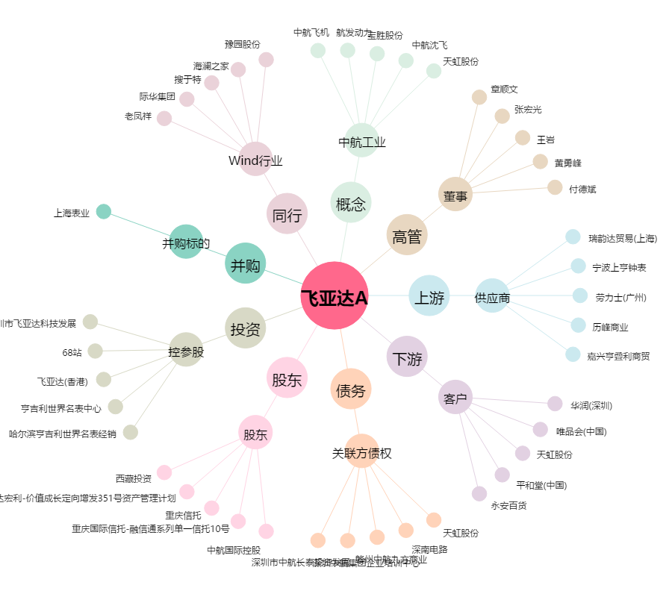
飞亚达A[000026.SZ] - 关系概览图

